Gráfica 2_Ingresos
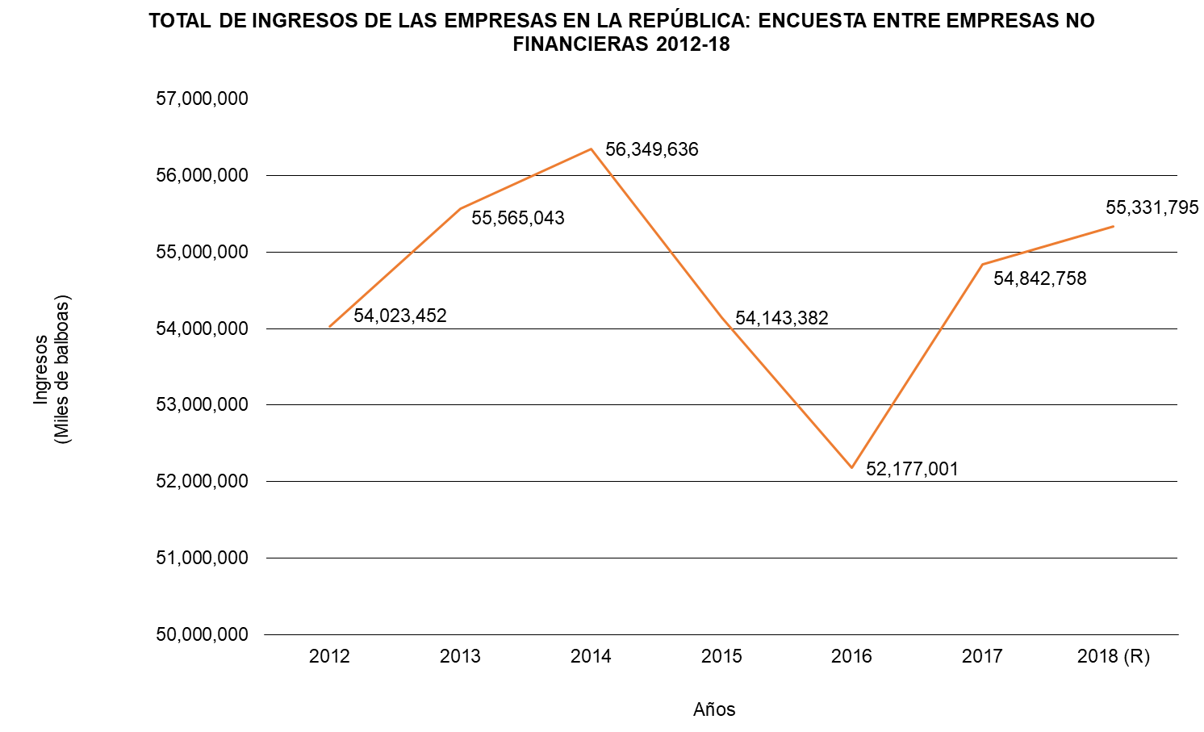
INGRESOS EN ALGUNAS ACTIVIDADES ECONÓMICAS POR LAS EMPRESAS EN LA REPÚBLICA: ENCUESTA ENTRE EMPRESAS NO FINANCIERAS 2012-18

